手动复制
业绩情况分析图
大区 | 华中 |  | 华中大区
月份 | 月目标 | 实际值
1月 | 55 | 56.87
2月 | 55 | 45.66
3月 | 55 | 40.51
4月 | 55 | 76.89
5月 | 55 | 75.95
6月 | 55 | 68.68
7月 | 55 | 82.80
8月 | 55 | 53.37
9月 | 55 | 59.35
10月 | 55 | 37.82
11月 | 55 | 70.48
12月 | 55 | 41.90
平均值 | 55 | 59.19

VLOOKUP
业绩情况分析图
大区 | 华南 | 1 | 华南大区
月份 | 月目标 | 实际值
1月 | 44 | 44.17
2月 | 44 | 83.65
3月 | 44 | 31.94
4月 | 44 | 40.31
5月 | 44 | 44.70
6月 | 44 | 47.47
7月 | 44 | 28.93
8月 | 44 | 64.19
9月 | 44 | 53.23
10月 | 44 | 55.08
11月 | 44 | 64.70
12月 | 44 | 33.21
平均值 | 44 | 49.30

控件
业绩情况分析图
 | 实际值 | 月目标
1月 | 64.86 | 44
2月 | 33.61 | 44
3月 | 46.65 | 44
4月 | 34.12 | 44
5月 | 54.49 | 44
6月 | 54.75 | 44
7月 | 74.25 | 44
8月 | 41.74 | 44
9月 | 75.95 | 44
10月 | 31.88 | 44
11月 | 43.57 | 44
12月 | 51.94 | 44
平均值 | 50.65 | 44
2018年表姐凌祯科技有限公司 大区业绩动态汇报 |  |  |  |  |  |  |  | 点击查看 各大区明细
大区 | 港澳台 | 5 | 华北 | 华东 | 华南 | 华中 | 港澳台
月份 | 月目标 | 实际值
1月 | 53 | 64.86
2月 | 53 | 33.61
3月 | 53 | 46.65
4月 | 53 | 34.12
5月 | 53 | 54.49
6月 | 53 | 54.75
7月 | 53 | 74.25
8月 | 53 | 41.74
9月 | 53 | 75.95
10月 | 53 | 31.88
11月 | 53 | 43.57
12月 | 53 | 51.94
平均值 | 53 | 50.65

配色方案
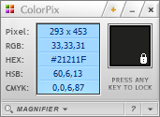
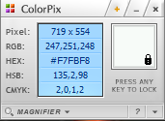
背景色 | 折线图

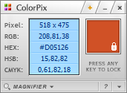
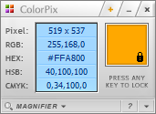
柱形图1 | 柱形图2

